Despesas (2)
Controle Financeiro

Exr.: pegar o valor do transporte em fevereiro de 2019 e 2020.
Tabela de Despesas

Tipo de Gasto | Detalhamento | Valor R$ | Fonte | Data | Mês | Ano
Moradia | Prestação /Aluguel de imóvel | R$ 2,500.00 | Banco do Brasil | 2-Jan-19 | janeiro | 2019 | Valor-Ônibus-Fevereiro-2019 | R$ 1,100.00
Alimentação | Supermercado | R$ 1,200.00 | Banco do Brasil | 2-Jan-19 | janeiro | 2019 | Valor -Ônibus-Fevereiro-2020 | R$ 800.00
Educação | Outros cursos | R$ 100.00 | Nubank | 2-Jan-19 | janeiro | 2019
Saúde | Plano de saúde | R$ 1,000.00 | Banco do Brasil | 3-Jan-19 | janeiro | 2019
Pessoais | Presentes | R$ 1,200.00 | Nubank | 10-Jan-19 | janeiro | 2019
Transporte | Ônibus / Metrô | R$ 800.00 | Banco do Brasil | 3-Jan-19 | janeiro | 2019
Moradia | Prestação /Aluguel de imóvel | R$ 2,500.00 | Banco do Brasil | 2-Feb-19 | fevereiro | 2019
Educação | Outros cursos | R$ 100.00 | Nubank | 2-Feb-19 | fevereiro | 2019
Alimentação | Supermercado | R$ 1,200.00 | Banco do Brasil | 2-Feb-19 | fevereiro | 2019
Moradia | Decoração da casa | R$ 1,300.00 | Nubank | 6-Feb-19 | fevereiro | 2019
Saúde | Plano de saúde | R$ 1,000.00 | Banco do Brasil | 1-Feb-19 | fevereiro | 2019
Transporte | Ônibus / Metrô | R$ 1,100.00 | Banco do Brasil | 1-Feb-19 | fevereiro | 2019
Moradia | Prestação /Aluguel de imóvel | R$ 2,500.00 | Banco do Brasil | 1-Mar-19 | março | 2019
Educação | Outros cursos | R$ 100.00 | Banco do Brasil | 2-Mar-19 | março | 2019
Alimentação | Supermercado | R$ 1,200.00 | Banco do Brasil | 1-Mar-19 | março | 2019
Saúde | Plano de saúde | R$ 1,000.00 | Banco do Brasil | 1-Mar-19 | março | 2019
Educação | Outros cursos | R$ 100.00 | Nubank | 2-Mar-19 | março | 2019
Alimentação | Refeição fora de casa | R$ 460.00 | Banco do Brasil | 1-Mar-19 | março | 2019
Moradia | Prestação /Aluguel de imóvel | R$ 2,500.00 | Banco do Brasil | 1-Apr-19 | abril | 2019
Alimentação | Supermercado | R$ 1,200.00 | Banco do Brasil | 1-Apr-19 | abril | 2019
Saúde | Plano de saúde | R$ 1,000.00 | Banco do Brasil | 1-Apr-19 | abril | 2019
Educação | Outros cursos | R$ 100.00 | Nubank | 2-Apr-19 | abril | 2019
Pet | Ração | R$ 610.00 | Banco do Brasil | 1-Apr-19 | abril | 2019
Moradia | Prestação /Aluguel de imóvel | R$ 2,500.00 | Banco do Brasil | 1-May-19 | maio | 2019
Alimentação | Supermercado | R$ 1,200.00 | Banco do Brasil | 1-May-19 | maio | 2019
Saúde | Plano de saúde | R$ 1,000.00 | Banco do Brasil | 1-May-19 | maio | 2019
Saúde | Dentista | R$ 320.00 | Banco do Brasil | 1-May-19 | maio | 2019
Educação | Outros cursos | R$ 100.00 | Nubank | 2-May-19 | maio | 2019
Moradia | Prestação /Aluguel de imóvel | R$ 2,500.00 | Banco do Brasil | 1-Jun-19 | junho | 2019
Alimentação | Supermercado | R$ 1,340.00 | Banco do Brasil | 1-Jun-19 | junho | 2019
Saúde | Plano de saúde | R$ 1,000.00 | Banco do Brasil | 1-Jun-19 | junho | 2019
Educação | Outros cursos | R$ 100.00 | Nubank | 2-Jun-19 | junho | 2019
Pessoais | Vestuário / Calçados / Acessórios | R$ 2,400.00 | Banco do Brasil | 1-Jun-19 | junho | 2019
Moradia | Prestação /Aluguel de imóvel | R$ 2,500.00 | Banco do Brasil | 1-Jul-19 | julho | 2019
Alimentação | Supermercado | R$ 1,490.00 | Banco do Brasil | 1-Jul-19 | julho | 2019
Saúde | Plano de saúde | R$ 1,000.00 | Banco do Brasil | 1-Jul-19 | julho | 2019
Moradia | Decoração da casa | R$ 3,000.00 | Banco do Brasil | 1-Jul-19 | julho | 2019
Educação | Outros cursos | R$ 100.00 | Nubank | 2-Jul-19 | julho | 2019
Lazer | Viagens | R$ 1,500.00 | Nubank | 10-Jul-19 | julho | 2019
Moradia | Prestação /Aluguel de imóvel | R$ 2,500.00 | Banco do Brasil | 1-Aug-19 | agosto | 2019
Alimentação | Supermercado | R$ 980.00 | Banco do Brasil | 1-Aug-19 | agosto | 2019
Saúde | Plano de saúde | R$ 1,000.00 | Banco do Brasil | 1-Aug-19 | agosto | 2019
Moradia | Prestação /Aluguel de imóvel | R$ 2,500.00 | Banco do Brasil | 1-Sep-19 | setembro | 2019
Educação | Outros cursos | R$ 100.00 | Nubank | 2-Sep-19 | setembro | 2019
Alimentação | Supermercado | R$ 1,500.00 | Banco do Brasil | 1-Sep-19 | setembro | 2019
Saúde | Plano de saúde | R$ 1,000.00 | Banco do Brasil | 1-Sep-19 | setembro | 2019
Transporte | Ônibus / Metrô | R$ 340.00 | Banco do Brasil | 1-Sep-19 | setembro | 2019
Lazer | Cinema / Teatro / Shows | R$ 500.00 | Banco do Brasil | 1-Sep-19 | setembro | 2019
Transporte | Taxi/Uber | R$ 340.00 | Banco do Brasil | 1-Sep-19 | setembro | 2019
Moradia | Prestação /Aluguel de imóvel | R$ 2,500.00 | Banco do Brasil | 1-Oct-19 | outubro | 2019
Alimentação | Supermercado | R$ 1,090.00 | Banco do Brasil | 1-Oct-19 | outubro | 2019
Educação | Outros cursos | R$ 100.00 | Nubank | 2-Oct-19 | outubro | 2019
Saúde | Plano de saúde | R$ 1,000.00 | Banco do Brasil | 1-Oct-19 | outubro | 2019
Moradia | Prestação /Aluguel de imóvel | R$ 2,500.00 | Banco do Brasil | 1-Nov-19 | novembro | 2019
Alimentação | Supermercado | R$ 970.00 | Banco do Brasil | 1-Nov-19 | novembro | 2019
Educação | Outros cursos | R$ 100.00 | Nubank | 2-Nov-19 | novembro | 2019
Saúde | Plano de saúde | R$ 1,000.00 | Banco do Brasil | 1-Nov-19 | novembro | 2019
Moradia | Prestação /Aluguel de imóvel | R$ 2,500.00 | Banco do Brasil | 1-Dec-19 | dezembro | 2019
Alimentação | Supermercado | R$ 990.00 | Banco do Brasil | 1-Dec-19 | dezembro | 2019
Saúde | Plano de saúde | R$ 300.00 | Banco do Brasil | 1-Dec-19 | dezembro | 2019
Educação | Outros cursos | R$ 100.00 | Nubank | 2-Dec-19 | dezembro | 2019
Moradia | Prestação /Aluguel de imóvel | R$ 2,500.00 | Banco do Brasil | 2-Jan-20 | janeiro | 2020
Alimentação | Supermercado | R$ 1,150.00 | Banco do Brasil | 2-Jan-20 | janeiro | 2020
Saúde | Plano de saúde | R$ 1,000.00 | Banco do Brasil | 3-Jan-20 | janeiro | 2020
Transporte | Ônibus / Metrô | R$ 800.00 | Banco do Brasil | 3-Jan-20 | janeiro | 2020
Moradia | Prestação /Aluguel de imóvel | R$ 2,500.00 | Banco do Brasil | 2-Feb-20 | fevereiro | 2020
Alimentação | Supermercado | R$ 1,200.00 | Banco do Brasil | 2-Feb-20 | fevereiro | 2020
Saúde | Plano de saúde | R$ 1,000.00 | Banco do Brasil | 1-Feb-20 | fevereiro | 2020
Transporte | Ônibus / Metrô | R$ 800.00 | Banco do Brasil | 1-Feb-20 | fevereiro | 2020
Moradia | Prestação /Aluguel de imóvel | R$ 2,500.00 | Banco do Brasil | 1-Mar-20 | março | 2020
Alimentação | Supermercado | R$ 1,200.00 | Banco do Brasil | 1-Mar-20 | março | 2020
Saúde | Plano de saúde | R$ 1,000.00 | Banco do Brasil | 1-Mar-20 | março | 2020
Transporte | Ônibus / Metrô | R$ 800.00 | Banco do Brasil | 1-Mar-20 | março | 2020
Moradia | Prestação /Aluguel de imóvel | R$ 2,500.00 | Banco do Brasil | 1-Apr-20 | abril | 2020
Alimentação | Supermercado | R$ 1,200.00 | Banco do Brasil | 1-Apr-20 | abril | 2020
Saúde | Plano de saúde | R$ 1,000.00 | Banco do Brasil | 1-Apr-20 | abril | 2020
Transporte | Ônibus / Metrô | R$ 800.00 | Banco do Brasil | 1-Apr-20 | abril | 2020
Moradia | Prestação /Aluguel de imóvel | R$ 2,500.00 | Banco do Brasil | 1-May-20 | maio | 2020
Alimentação | Supermercado | R$ 1,200.00 | Banco do Brasil | 1-May-20 | maio | 2020
Saúde | Plano de saúde | R$ 1,000.00 | Banco do Brasil | 1-May-20 | maio | 2020
Transporte | Ônibus / Metrô | R$ 800.00 | Banco do Brasil | 1-May-20 | maio | 2020
Moradia | Prestação /Aluguel de imóvel | R$ 2,900.00 | Banco do Brasil | 1-Jun-20 | junho | 2020
Alimentação | Supermercado | R$ 1,200.00 | Banco do Brasil | 1-Jun-20 | junho | 2020
Saúde | Plano de saúde | R$ 1,000.00 | Banco do Brasil | 1-Jun-20 | junho | 2020
Transporte | Ônibus / Metrô | R$ 800.00 | Banco do Brasil | 1-Jun-20 | junho | 2020

Sobre a Hashtag

Nossas Redes Sociais
Canal Youtube Hashtag Treinamentos
Perfil Instagram Hashtag Treinamentos
Minicursos de Excel Gratuitos
Excel Impressionador

Quer saber mais sobre o nosso Curso Completo de Excel? Clique no link abaixo para garantir sua vaga na próxima turma:
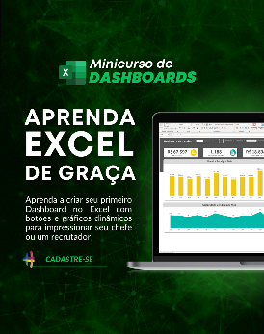

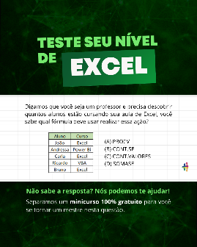

Quem somos
Com dezenas de milhares de alunos treinados em todo o Brasil, a Hashtag Treinamentos sabe exatamente como ajudar seus alunos a se tornarem referências onde trabalham ou onde pensam em trabalhar.
Todos os nossos programas são extremamente didáticos, com índice de satisfação superior a 98,3% e levam qualquer um do básico até o nível Impressionador, que está além do avançado.


Minicurso de Dashboards
Minicurso de 10 temas mais cobrados no merdado
Teste seu nível de Excel

Para ter acesso ao minicurso, basta clicar nas imagens de interesse!

Instruções
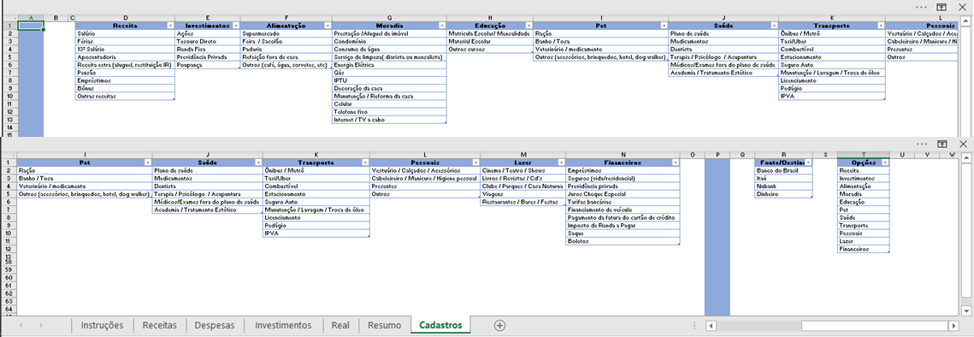
Controle Financeiro Pessoal

Como utilizar a planilha de controle financeiro

Aba Receitas

1
2
3
Os dados estão formatados como tabela. Portanto, para registar uma nova receita, basta digitar após a última linha da tabela ou simplesmente arrastar para baixo a quina indicada pela seta que uma nova linha é criada automaticamente, estendendo toda a formatação.
Para registrar a origem da receita, há uma Validação de Dados com as opções cadastradas na aba de Cadastros, explicada mais a frente. A ideia é cadastrar apenas uma origem que você já tenha mapeado na aba de cadastros.
O registro das informações é intuitivo.
Valor: o valor de entrada da sua receita
Destino: Indica a conta para a qual o seu dinheiro é destinado.
Data: é a data da movimentação.

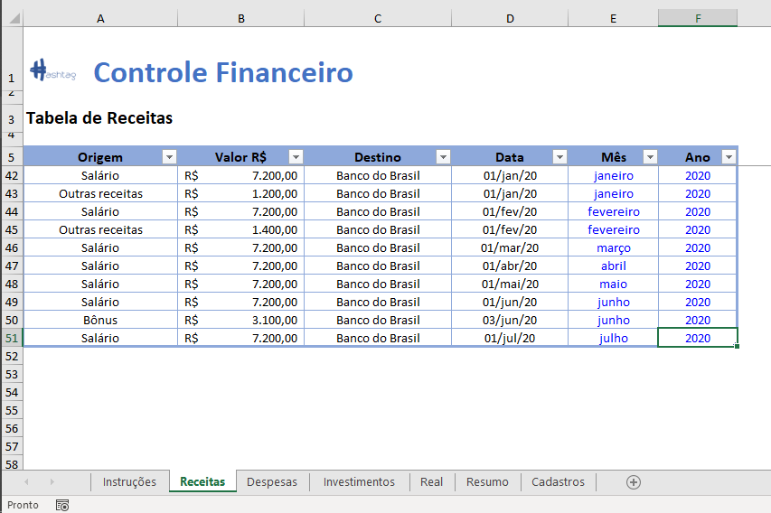
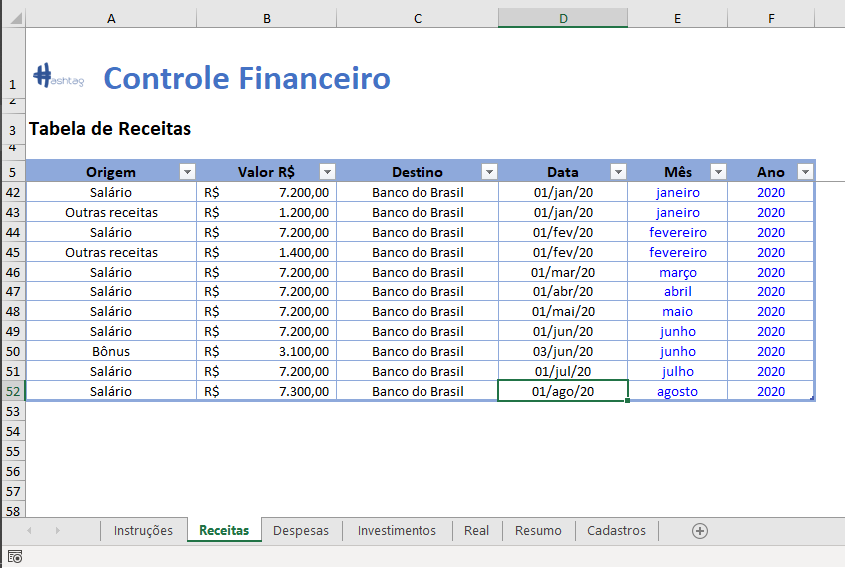

Obs: As colunas de Mês e Ano são calculadas automaticamente de acordo com a coluna de data. Estão em azul para indicar que não devem ser editadas.

Aba Despesas
1
2

O preenchimento desta tabela segue a mesma lógica da tabela anterior. A única diferença é que existe uma coluna a mais para detalhar qual é o tipo de gasto para uma Origem específica.
Exemplo: Vamos cadastrar um gasto referente à Alimentação.
Para o gasto referente à alimentação, é possível detalhar conforme a coluna de detalhamento. No exemplo, o gasto de alimentação foi referente a compras de Supermercado.

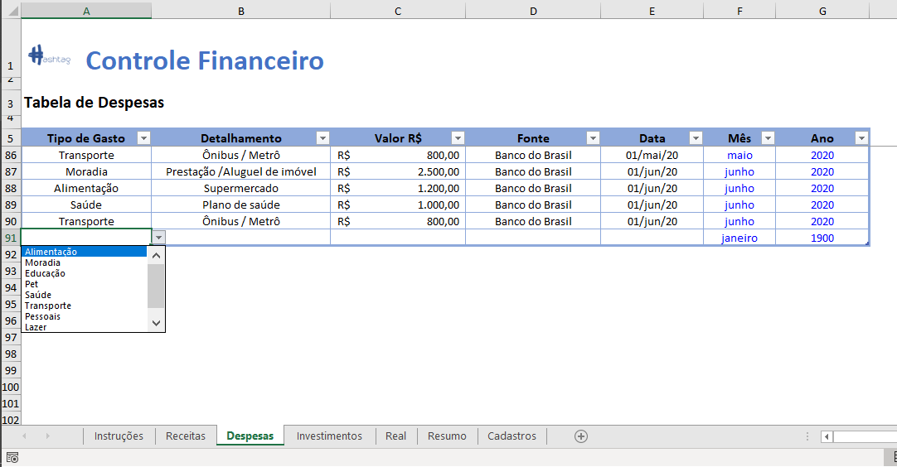
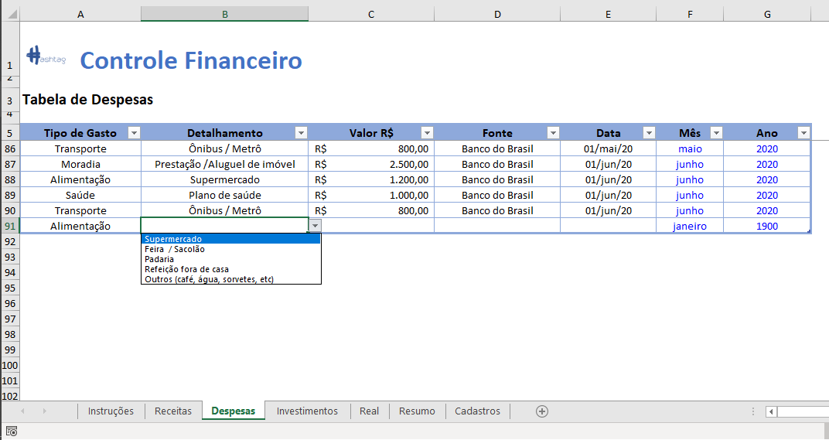

Aba Investimentos

1
2
Na tabela de investimentos você irá registrar todas as movimentações referentes às entradas ou saídas de investimentos. No caso deste controle, temos duas situações possíveis:
1 - O dinheiro sai da sua conta para um determinado fundo de investimento.
2 - O dinheiro volta de um fundo específico para a sua conta.
Levando em consideração os dois cenários anteriores possíveis, você deverá preencher a coluna de Valor R$ da seguinte forma:
1 - Negativo SE o valor sai da sua conta para um fundo de investimento específico
2 - Positivo SE o valor retorna para a sua conta de um determinado fundo de investimento.

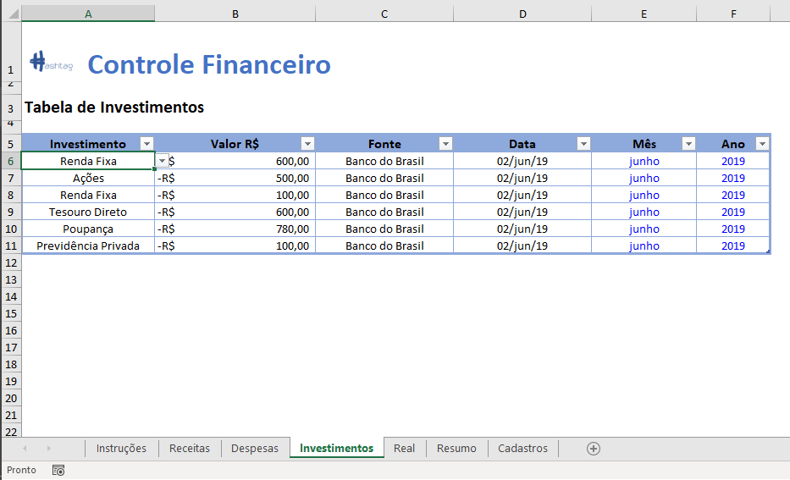
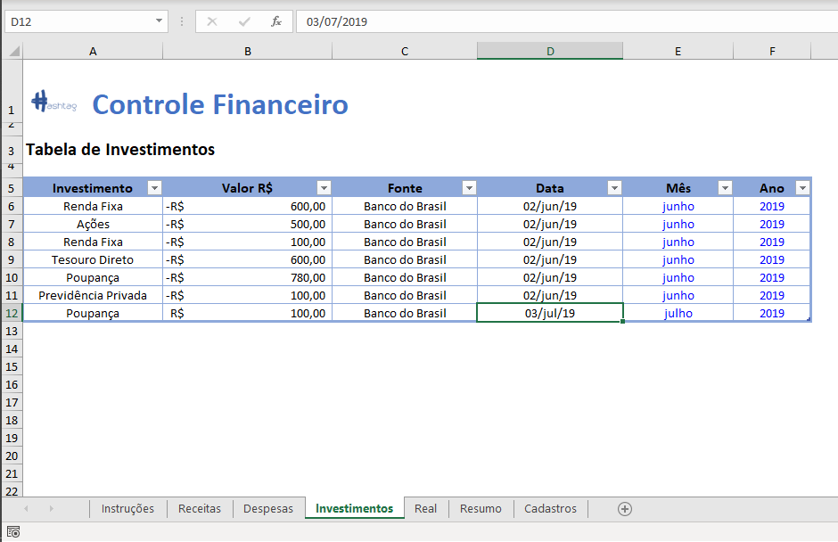

No exemplo abaixo, o valor positivo de 100 reais significa que retiramos este valor que estava investido e movimentamos de volta para a nossa conta corrente.

Aba Real

A aba Real mostra um resumo de todas as receitas e despesas em um determinado ano, divididos para cada uma das categorias. Por meio desta tabela, você consegue ter uma visão geral de todas as movimentações, e identificar as principais fontes de gasto.
Além disso, ao final você pode verificar o Saldo Final em conta para cada um dos meses, além de um saldo acumulado.
Estes valores se alteram automaticamente de acordo com o ano de análise, informado na célula J2. Importante destacar que esta célula possui uma validação de dados para permitir apenas os anos que possuem informações de receitas/despesas/investimentos.
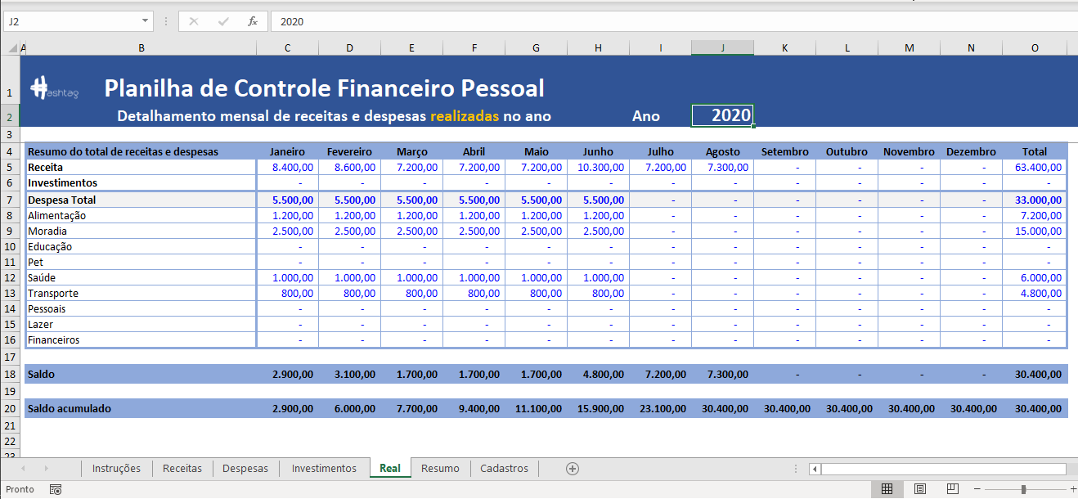

Aba Resumo
A aba Resumo é um Dashboard que organiza as principais métricas da sua planilha de controle. Nela, você consegue visualizar facilmente o Total de Receitas, Despesas, Valor Investido e Saldo Final em conta, além do percentual de receita gasta e de percentual investido.
Você pode filtrar todas as informações por meio dos botões de Ano e Mês no topo da tela. Você tem a opção de visualizar tanto o resultado final para cada ano (selecionando a opções Todos no Mês) ou escolher um mês específico para análise.
OBS: Para fins de facilitar a visualização, neste dashboard trocamos o sinal do Valor Investido. No exemplo ao lado, significa que investimos R$ 10.960,00 no ano de 2019, porém lembre-se que este valor foi representado como negativo na nossa tabela de Investimentos. Porém, se mostrássemos esse valor negativo, poderia confundir.
Este efeito é meramente visual, mas para fins de registro de informações relativas a investimentos na aba Investimentos, ainda vale a lógica dos sinais.
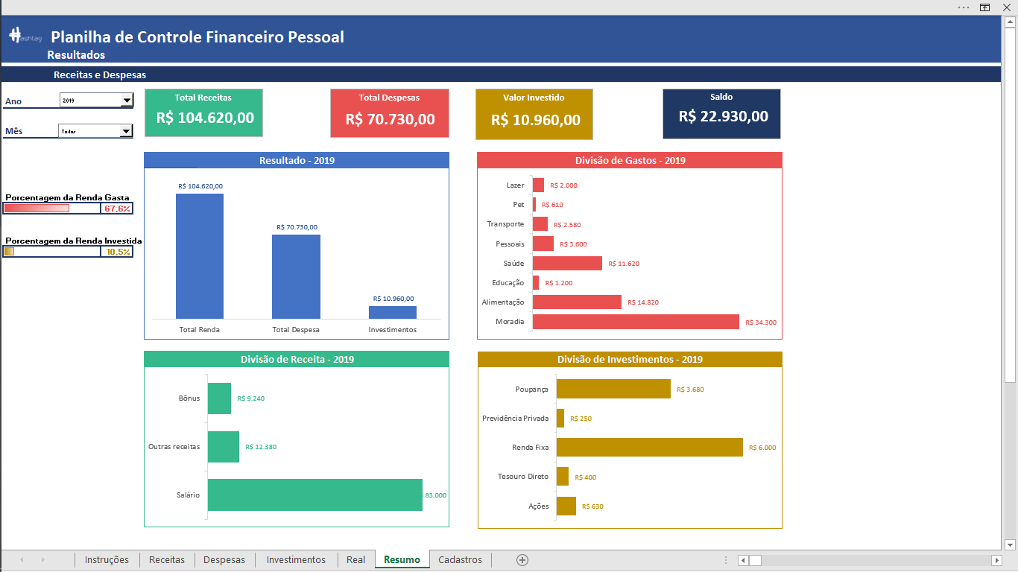

Além dos gráficos acima, você também pode consultar o histórico de receitas e despesas, detalhados por categorias, em um gráfico mais abaixo.
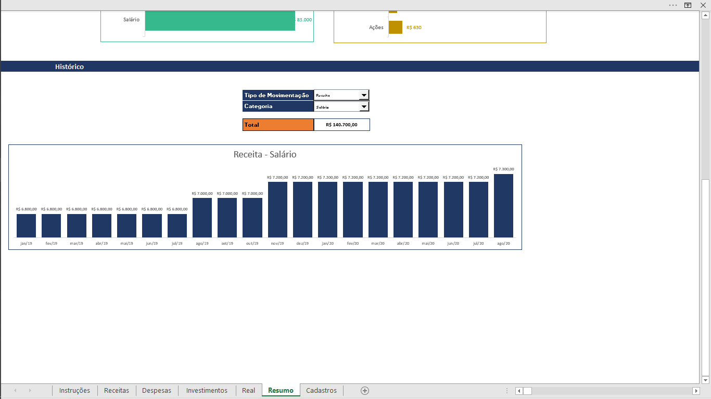

Aba Cadastros

Na aba Cadastros é onde você vai personalizar cada um dos seus gastos específicos. A planilha foi criada de modo a deixar tudo automático após as atualizações desta aba. Então você pode excluir uma linha de uma tabela desta aba, ou incluir uma linha para personalizar para o seu caso, que toda a planilha será atualizada.
Das colunas D até N, é onde você irá descrever cada um dos tipos de despesas/receitas/investimentos.
Na coluna R, você vai personalizar de acordo com as fontes/destinos de cada uma das suas movimentações, e na coluna T você apenas irá listar as categorias de gastos, de acordo com os títulos de cada uma das tabelas das colunas D até N.

Despesas
Controle Financeiro

Exr.: pegar o valor do transporte em fevereiro de 2019 e 2020.
Tabela de Despesas

Tipo de Gasto | Detalhamento | Valor R$ | Fonte | Data | Mês | Ano
Moradia | Prestação /Aluguel de imóvel | R$ 2,500.00 | Banco do Brasil | 2-Jan-19 | janeiro | 2019 | Valor-Ônibus-Fevereiro-2019 | R$ 1,100.00
Alimentação | Supermercado | R$ 1,200.00 | Banco do Brasil | 2-Jan-19 | janeiro | 2019 | Valor -Ônibus-Fevereiro-2020 | R$ 800.00
Educação | Outros cursos | R$ 100.00 | Nubank | 2-Jan-19 | janeiro | 2019
Saúde | Plano de saúde | R$ 1,000.00 | Banco do Brasil | 3-Jan-19 | janeiro | 2019
Pessoais | Presentes | R$ 1,200.00 | Nubank | 10-Jan-19 | janeiro | 2019
Transporte | Ônibus / Metrô | R$ 800.00 | Banco do Brasil | 3-Jan-19 | janeiro | 2019
Moradia | Prestação /Aluguel de imóvel | R$ 2,500.00 | Banco do Brasil | 2-Feb-19 | fevereiro | 2019
Educação | Outros cursos | R$ 100.00 | Nubank | 2-Feb-19 | fevereiro | 2019
Alimentação | Supermercado | R$ 1,200.00 | Banco do Brasil | 2-Feb-19 | fevereiro | 2019
Moradia | Decoração da casa | R$ 1,300.00 | Nubank | 6-Feb-19 | fevereiro | 2019
Saúde | Plano de saúde | R$ 1,000.00 | Banco do Brasil | 1-Feb-19 | fevereiro | 2019
Transporte | Ônibus / Metrô | R$ 1,100.00 | Banco do Brasil | 1-Feb-19 | fevereiro | 2019
Moradia | Prestação /Aluguel de imóvel | R$ 2,500.00 | Banco do Brasil | 1-Mar-19 | março | 2019
Educação | Outros cursos | R$ 100.00 | Banco do Brasil | 2-Mar-19 | março | 2019
Alimentação | Supermercado | R$ 1,200.00 | Banco do Brasil | 1-Mar-19 | março | 2019
Saúde | Plano de saúde | R$ 1,000.00 | Banco do Brasil | 1-Mar-19 | março | 2019
Educação | Outros cursos | R$ 100.00 | Nubank | 2-Mar-19 | março | 2019
Alimentação | Refeição fora de casa | R$ 460.00 | Banco do Brasil | 1-Mar-19 | março | 2019
Moradia | Prestação /Aluguel de imóvel | R$ 2,500.00 | Banco do Brasil | 1-Apr-19 | abril | 2019
Alimentação | Supermercado | R$ 1,200.00 | Banco do Brasil | 1-Apr-19 | abril | 2019
Saúde | Plano de saúde | R$ 1,000.00 | Banco do Brasil | 1-Apr-19 | abril | 2019
Educação | Outros cursos | R$ 100.00 | Nubank | 2-Apr-19 | abril | 2019
Pet | Ração | R$ 610.00 | Banco do Brasil | 1-Apr-19 | abril | 2019
Moradia | Prestação /Aluguel de imóvel | R$ 2,500.00 | Banco do Brasil | 1-May-19 | maio | 2019
Alimentação | Supermercado | R$ 1,200.00 | Banco do Brasil | 1-May-19 | maio | 2019
Saúde | Plano de saúde | R$ 1,000.00 | Banco do Brasil | 1-May-19 | maio | 2019
Saúde | Dentista | R$ 320.00 | Banco do Brasil | 1-May-19 | maio | 2019
Educação | Outros cursos | R$ 100.00 | Nubank | 2-May-19 | maio | 2019
Moradia | Prestação /Aluguel de imóvel | R$ 2,500.00 | Banco do Brasil | 1-Jun-19 | junho | 2019
Alimentação | Supermercado | R$ 1,340.00 | Banco do Brasil | 1-Jun-19 | junho | 2019
Saúde | Plano de saúde | R$ 1,000.00 | Banco do Brasil | 1-Jun-19 | junho | 2019
Educação | Outros cursos | R$ 100.00 | Nubank | 2-Jun-19 | junho | 2019
Pessoais | Vestuário / Calçados / Acessórios | R$ 2,400.00 | Banco do Brasil | 1-Jun-19 | junho | 2019
Moradia | Prestação /Aluguel de imóvel | R$ 2,500.00 | Banco do Brasil | 1-Jul-19 | julho | 2019
Alimentação | Supermercado | R$ 1,490.00 | Banco do Brasil | 1-Jul-19 | julho | 2019
Saúde | Plano de saúde | R$ 1,000.00 | Banco do Brasil | 1-Jul-19 | julho | 2019
Moradia | Decoração da casa | R$ 3,000.00 | Banco do Brasil | 1-Jul-19 | julho | 2019
Educação | Outros cursos | R$ 100.00 | Nubank | 2-Jul-19 | julho | 2019
Lazer | Viagens | R$ 1,500.00 | Nubank | 10-Jul-19 | julho | 2019
Moradia | Prestação /Aluguel de imóvel | R$ 2,500.00 | Banco do Brasil | 1-Aug-19 | agosto | 2019
Alimentação | Supermercado | R$ 980.00 | Banco do Brasil | 1-Aug-19 | agosto | 2019
Saúde | Plano de saúde | R$ 1,000.00 | Banco do Brasil | 1-Aug-19 | agosto | 2019
Moradia | Prestação /Aluguel de imóvel | R$ 2,500.00 | Banco do Brasil | 1-Sep-19 | setembro | 2019
Educação | Outros cursos | R$ 100.00 | Nubank | 2-Sep-19 | setembro | 2019
Alimentação | Supermercado | R$ 1,500.00 | Banco do Brasil | 1-Sep-19 | setembro | 2019
Saúde | Plano de saúde | R$ 1,000.00 | Banco do Brasil | 1-Sep-19 | setembro | 2019
Transporte | Ônibus / Metrô | R$ 340.00 | Banco do Brasil | 1-Sep-19 | setembro | 2019
Lazer | Cinema / Teatro / Shows | R$ 500.00 | Banco do Brasil | 1-Sep-19 | setembro | 2019
Transporte | Taxi/Uber | R$ 340.00 | Banco do Brasil | 1-Sep-19 | setembro | 2019
Moradia | Prestação /Aluguel de imóvel | R$ 2,500.00 | Banco do Brasil | 1-Oct-19 | outubro | 2019
Alimentação | Supermercado | R$ 1,090.00 | Banco do Brasil | 1-Oct-19 | outubro | 2019
Educação | Outros cursos | R$ 100.00 | Nubank | 2-Oct-19 | outubro | 2019
Saúde | Plano de saúde | R$ 1,000.00 | Banco do Brasil | 1-Oct-19 | outubro | 2019
Moradia | Prestação /Aluguel de imóvel | R$ 2,500.00 | Banco do Brasil | 1-Nov-19 | novembro | 2019
Alimentação | Supermercado | R$ 970.00 | Banco do Brasil | 1-Nov-19 | novembro | 2019
Educação | Outros cursos | R$ 100.00 | Nubank | 2-Nov-19 | novembro | 2019
Saúde | Plano de saúde | R$ 1,000.00 | Banco do Brasil | 1-Nov-19 | novembro | 2019
Moradia | Prestação /Aluguel de imóvel | R$ 2,500.00 | Banco do Brasil | 1-Dec-19 | dezembro | 2019
Alimentação | Supermercado | R$ 990.00 | Banco do Brasil | 1-Dec-19 | dezembro | 2019
Saúde | Plano de saúde | R$ 300.00 | Banco do Brasil | 1-Dec-19 | dezembro | 2019
Educação | Outros cursos | R$ 100.00 | Nubank | 2-Dec-19 | dezembro | 2019
Moradia | Prestação /Aluguel de imóvel | R$ 2,500.00 | Banco do Brasil | 2-Jan-20 | janeiro | 2020
Alimentação | Supermercado | R$ 1,150.00 | Banco do Brasil | 2-Jan-20 | janeiro | 2020
Saúde | Plano de saúde | R$ 1,000.00 | Banco do Brasil | 3-Jan-20 | janeiro | 2020
Transporte | Ônibus / Metrô | R$ 800.00 | Banco do Brasil | 3-Jan-20 | janeiro | 2020
Moradia | Prestação /Aluguel de imóvel | R$ 2,500.00 | Banco do Brasil | 2-Feb-20 | fevereiro | 2020
Alimentação | Supermercado | R$ 1,200.00 | Banco do Brasil | 2-Feb-20 | fevereiro | 2020
Saúde | Plano de saúde | R$ 1,000.00 | Banco do Brasil | 1-Feb-20 | fevereiro | 2020
Transporte | Ônibus / Metrô | R$ 800.00 | Banco do Brasil | 1-Feb-20 | fevereiro | 2020
Moradia | Prestação /Aluguel de imóvel | R$ 2,500.00 | Banco do Brasil | 1-Mar-20 | março | 2020
Alimentação | Supermercado | R$ 1,200.00 | Banco do Brasil | 1-Mar-20 | março | 2020
Saúde | Plano de saúde | R$ 1,000.00 | Banco do Brasil | 1-Mar-20 | março | 2020
Transporte | Ônibus / Metrô | R$ 800.00 | Banco do Brasil | 1-Mar-20 | março | 2020
Moradia | Prestação /Aluguel de imóvel | R$ 2,500.00 | Banco do Brasil | 1-Apr-20 | abril | 2020
Alimentação | Supermercado | R$ 1,200.00 | Banco do Brasil | 1-Apr-20 | abril | 2020
Saúde | Plano de saúde | R$ 1,000.00 | Banco do Brasil | 1-Apr-20 | abril | 2020
Transporte | Ônibus / Metrô | R$ 800.00 | Banco do Brasil | 1-Apr-20 | abril | 2020
Moradia | Prestação /Aluguel de imóvel | R$ 2,500.00 | Banco do Brasil | 1-May-20 | maio | 2020
Alimentação | Supermercado | R$ 1,200.00 | Banco do Brasil | 1-May-20 | maio | 2020
Saúde | Plano de saúde | R$ 1,000.00 | Banco do Brasil | 1-May-20 | maio | 2020
Transporte | Ônibus / Metrô | R$ 800.00 | Banco do Brasil | 1-May-20 | maio | 2020
Moradia | Prestação /Aluguel de imóvel | R$ 2,900.00 | Banco do Brasil | 1-Jun-20 | junho | 2020
Alimentação | Supermercado | R$ 1,200.00 | Banco do Brasil | 1-Jun-20 | junho | 2020
Saúde | Plano de saúde | R$ 1,000.00 | Banco do Brasil | 1-Jun-20 | junho | 2020
Transporte | Ônibus / Metrô | R$ 800.00 | Banco do Brasil | 1-Jun-20 | junho | 2020

Resumo
Planilha de Controle Financeiro Pessoal
 | Resultados

Receitas e Despesas
Total Receitas
R$ 104.620,00
Total Despesas
R$ 70.730,00
Valor Investido
R$ 10.960,00
Saldo
R$ 22.930,00
Ano | 2019

Mês | Todos

 |  |  | Resultado - 2019 |  |  | Divisão de Gastos - 2019
Total Renda | R$104,620.00
Total Despesa | R$70,730.00
Investimentos | R$10,960.00
Moradia | R$ 34,300
Alimentação | R$ 14,820
Educação | R$ 1,200
Saúde | R$ 11,620
Pessoais | R$ 3,600
Transporte | R$ 2,580
Pet | R$ 610
Lazer | R$ 2,000

Porcentagem da Renda Gasta
68% |  | 67.6%

Porcentagem da Renda Investida
10% |  | 10.5%

Ações | R$ 630
Tesouro Direto | R$ 400
Renda Fixa | R$ 6,000
Previdência Privada | R$ 250
Poupança | R$ 3,680
 |  |  | Divisão de Receita - 2019 |  |  | Divisão de Investimentos - 2019
Salário | R$ 83,000
Outras receitas | R$ 12,380
Bônus | R$ 9,240

Histórico

 |  |  |  | Tipo de Movimentação
 |  |  |  | Categoria |  |  | Receita - Salário

R$ 140.700,00
 |  |  |  | Total | R$ 140,700.00

 | Receita - Salário
Jan-19 | R$ 6,800.00
Feb-19 | R$ 6,800.00
Mar-19 | R$ 6,800.00
Apr-19 | R$ 6,800.00
May-19 | R$ 6,800.00
Jun-19 | R$ 6,800.00
Jul-19 | R$ 6,800.00
Aug-19 | R$ 7,000.00
Sep-19 | R$ 7,000.00
Oct-19 | R$ 7,000.00
Nov-19 | R$ 7,200.00
Dec-19 | R$ 7,200.00
Jan-20 | R$ 7,200.00
Feb-20 | R$ 7,200.00
Mar-20 | R$ 7,200.00
Apr-20 | R$ 7,200.00
May-20 | R$ 7,200.00
Jun-20 | R$ 7,200.00
Jul-20 | R$ 7,200.00
Aug-20 | R$ 7,300.00

